DWB 外来担当医等勤務日時掲示板
DWB 外来担当医表 入稿用テンプレート

商品の参考画像（typeA／typeB）
typeA（曜日札の色を選べる） |  |  |  | typeB（タイトル部差し替え可能）
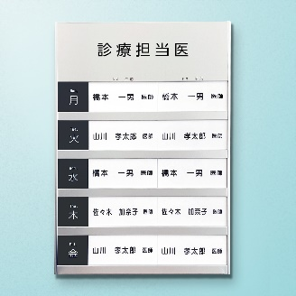 | 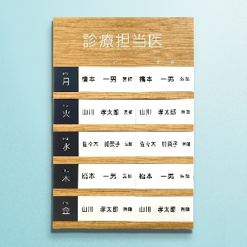 |  |  | 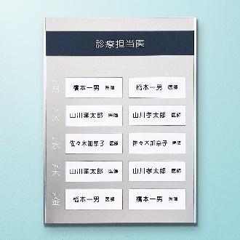 | 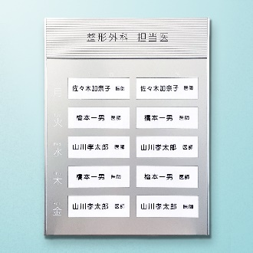 | 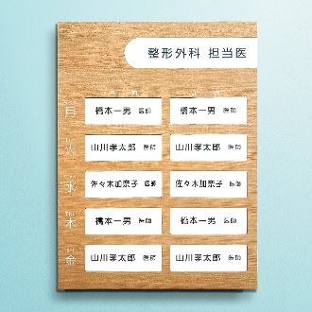

 |  |  | ↓↓ ここにタイトル部に表示する内容を入力してください ↓↓
①タイトル部入稿 | 例：診療担当医

 | ↓↓ 選択してください ↓↓
②フォント

見本

③曜日・名札部分入稿
↓↓ 下の表を修正して、ご希望の表示になるようにしてください ↓↓ （表の枠線内を参照し、レイアウト原稿に反映します）

 |  | 午前 |  |  | 午後
Mon. 月 |  | 橋本一男 医師 |  |  | 橋本一男 医師
Tue. 火 |  | 橋本一男 医師 |  |  | 橋本一男 医師
Wed. 水 |  | 橋本一男 医師 |  |  | 橋本一男 医師
Thu. 木 |  | 橋本一男 医師 |  |  | 橋本一男 医師
Fri. 金 |  | 橋本一男 医師 |  |  | 橋本一男 医師

※文字色は基本的に商品写真の通り、黒または白といたします。

